現状コストⅠ
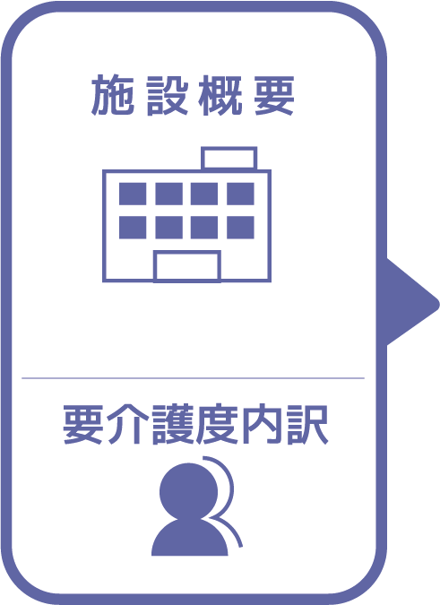
施設名 | TEST Yuji
種類 | 特別養護老人ホーム
職員数（人） | 15
夜勤人数（人）/日 | 4
平均賃金/月 | ¥300,000
平均分単価（円） | ¥30
定員（人） | 40
Ⅰ Ⅱ（人） | 30
Ⅲ（人） | 4
Ⅳ（人） | 3
Ⅴ（人） | 3

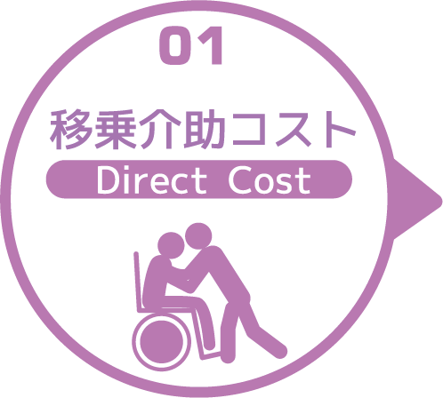
寝室 | 移乗介助対象者（人） | うち二人介助を要する対象者数（人） | のべ介助者数（人）/日 | 介助対象者一人当たりの所要時間（分） | 介助対象者一人当たりの移乗回数/日 | 必要コスト/月 | 必要コスト/年
 | 3 | 2 | 10 | 3 | 2 | ¥26,820 | ¥321,840
脱衣室 | 移乗介助対象者（人） | うち二人介助を要する対象者数（人） | のべ介助者数（人）/日 | 介助対象者一人当たりの所要時間（分） | 介助対象者一人当たりの移乗回数/日 | 必要コスト/月 | 必要コスト/年
 | 3 | 2 | 10 | 3 | 2 | ¥1,200 | ¥14,400
浴室 | 移乗介助対象者（人） | うち二人介助を要する対象者数（人） | のべ介助者数（人）/日 | 介助対象者一人当たりの所要時間（分） | 介助対象者一人当たりの移乗回数/日 | 必要コスト/月 | 必要コスト/年
 | 3 | 2 | 10 | 3 | 2 | ¥26,820 | ¥321,840
トイレ | 移乗介助対象者（人） | うち二人介助を要する対象者数（人） | のべ介助者数（人）/日 | 介助対象者一人当たりの所要時間（分） | 介助対象者一人当たりの移乗回数/日 | 必要コスト/月 | 必要コスト/年
 | 3 | 2 | 10 | 3 | 2 | ¥894 | ¥10,728
 |  |  |  |  |  | コスト合計/月 | コスト合計/年
 |  |  |  |  |  | ¥55,734 | ¥668,808

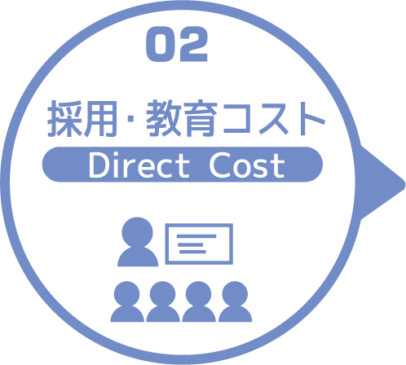
求人広告 | 一ヵ月あたり求人サイト掲載費用/月 | 掲載期間（月）/年 |  |  |  |  | 総コスト/年
 | ¥50,000 | 2 |  |  |  |  | ¥0
面接 | 一ヵ月あたり面接人数（人）/月 | 一人あたり平均面接時間（分） |  |  |  | 面接コスト/月 | 必要コスト/年
 | 5 | 30 |  |  |  | ¥4,470 | ¥53,640
新人研修（OJT） | 年間入社人数（人）/年 | 一人あたり研修担当職員数/人 | 一日あたり研修時間（分）/日 | 研修期間日数（日） |  | 研修コスト/入社一人 | 必要コスト/年
 | 3 | 2 | 30 | 3 |  | ¥5,364 | ¥16,092
外部研修 | 研修回数/年 | 平均参加費/回 |  |  |  |  | 必要コスト/年
 | 2 | ¥5,000 |  |  |  |  | ¥10,000
 |  |  |  |  |  | コスト合計/月 | コスト合計/年
 |  |  |  |  |  | ¥9,834 | ¥79,732

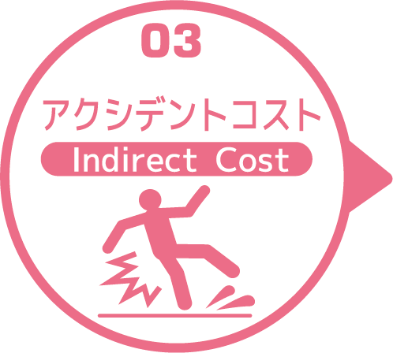
皮膚剥離 | 発生件数/月 | 一件あたり処置時間（分）/件 | 一件あたり報告書作成時間（分）/件 |  |  | 必要コスト/月 | 必要コスト/年
 | 3 | 30 | 30 |  |  | ¥5,364 | ¥64,368
褥瘡 | 発生件数/月 | 一件あたり処置時間（分）/件 | 一件あたり報告書作成時間（分）/件 |  |  | 必要コスト/月 | 必要コスト/年
 | 3 | 30 | 30 |  |  | ¥5,364 | ¥64,368
骨折 | 発生件数/月 |  | 一件あたり報告書作成時間（分）/件 |  |  | 必要コスト/月 | 必要コスト/年
 | 3 |  | 30 |  |  | ¥2,682 | ¥32,184
通院 | 発生件数/月 | 一件あたり通院介助時間（分）/件 | 一件あたり介助者数（人）/件 |  |  |  | 必要コスト/年
 | 3 | 30 | 3 |  |  |  | ¥8,046
入院 | 発生件数/年 | 一件あたり平均入院期間（日）/件 |  |  |  |  | 損失コスト/年
 | 3 | 3 |  |  |  |  | ¥104,400
 |  |  |  |  |  | コスト合計/月 | コスト合計/年
 |  |  |  |  |  | ¥13,410 | ¥273,366

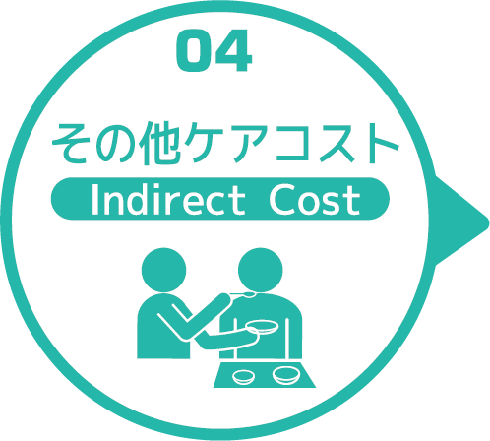
オムツコスト （パッド含む） | オムツ使用者（人） | 一日あたり総使用枚数/(人) | 一枚あたりオムツ単価/枚 |  |  | 必要コスト/月 | 必要コスト/年
 | 3 | 3 | ¥50 |  |  | ¥13,500 | ¥162,000
オムツ交換コスト | 介助が必要な対象者（人） | うち二人介助を要する対象者（人） | のべ介助者数（人）/日 | 介助対象者一人当たりの介助所要時間（分） | 介助対象者一人当たりの交換回数/日 | 必要コスト/月 | 必要コスト/年
 | 3 | 3 | 18 | 30 | 3 | ¥482,760 | ¥5,793,120
食事介助コスト | 介助が必要な対象者（人） | 食事介助に付くスタッフ（人）/回 |  | 介助対象者一人当たりの介助所要時間（分） | 介助対象者一人当たりの介助回数/日 | 必要コスト/月 | 必要コスト/年
 | 3 | 3 |  | 30 | 3 | ¥241,380 | ¥2,896,560
 |  |  |  |  |  | コスト合計/月 | コスト合計/年
 |  |  |  |  |  | ¥737,640 | ¥8,851,680
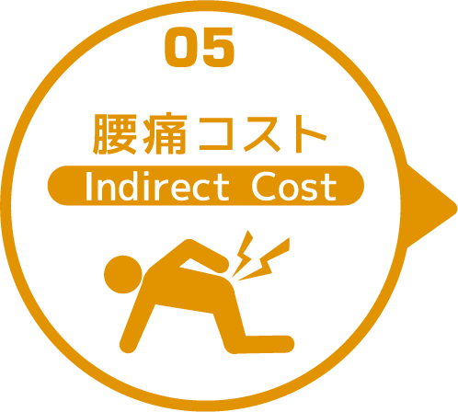

 | 介護職員数 | 年間サービス活動収益（売上） | 人件費率 | 腰痛保持率 | 低下能力係数 |  | 損失コスト
 | 15 | ¥169,360,000 | 65% | 33% | 7% |  | ¥254,294,040

 |  |  |  |  |  | 月間総コスト | 年間総コスト
 |  |  |  |  |  | ¥22,007,788.00 | ¥264,167,626

